STRUKTUR SBU PACKAGING
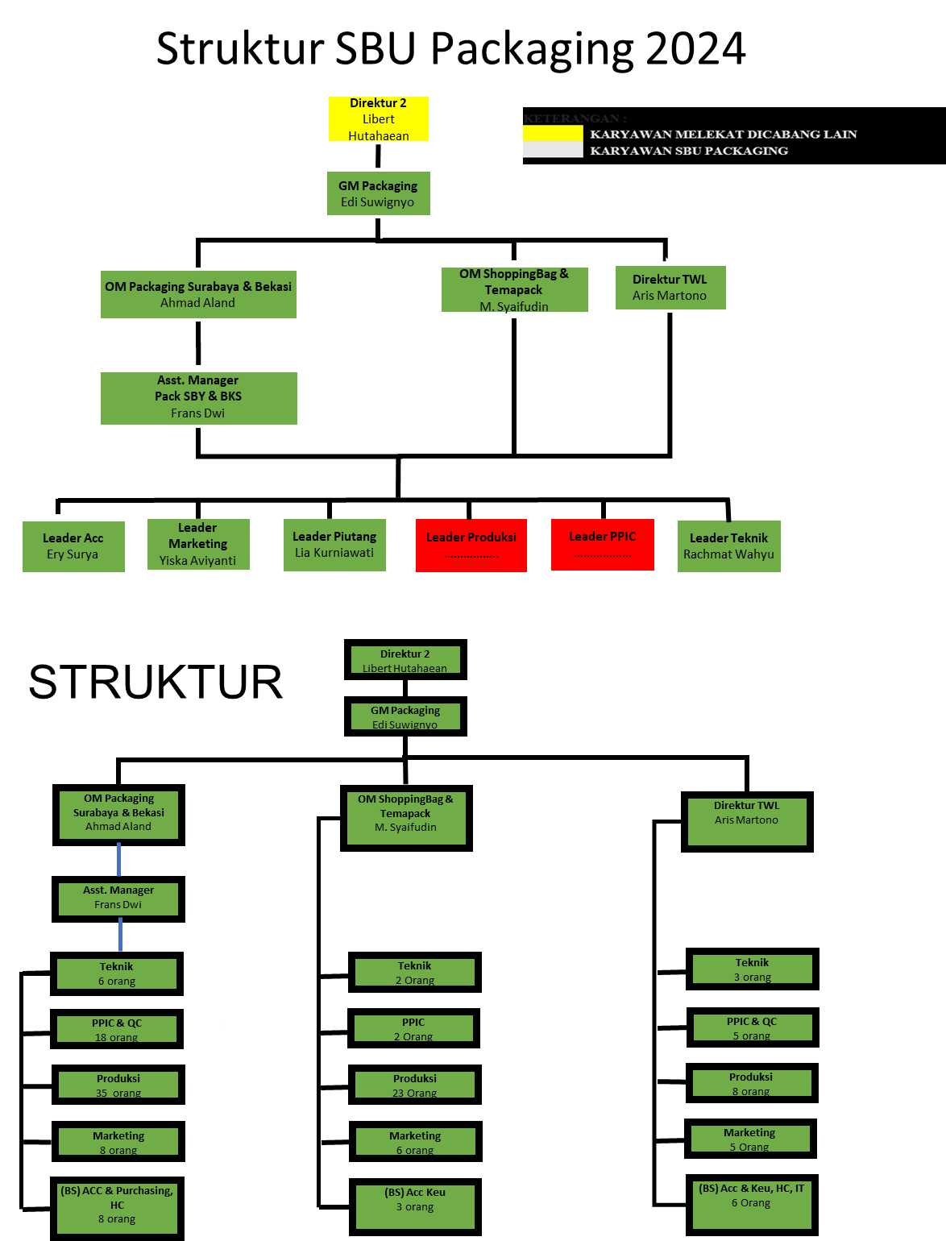

STRUKTUR PACK KARAH
 |  | STRUKTUR PACKAGING KARAH
GM Packaging
Edi Suwignyo (K.KPP)

OM Packaging
Ahmad Aland A (T)

Kadiv PPIC
Indra V (T)
Kadiv Mkt
Yiska A (T)
Kadiv Acc
Eri Surya (T)
Kadiv Prod
Beni Sasmita (K)
Kadiv R&D
Daryanto (T)
Kadiv QC
Rizal R (K)

Karu/ Wakaru
Hafid (T)/Didik S (T)/Gama (K)
Karu Teknik
Rachmad (K)

Staff HRD
Stella (K)
Purchasing
Eko N Khafid (K)
Marketing
Supriatin (T)
Yongki (T)
Prameswari (K)
Admin
Amanda (HL)
PPIC
Budi (T)
Ilyas (HL)
Mekanik
Yunus (T)
Febri (T)
Ratmoyo (HL)
Amir (HL)
Elektrik
Bimas (T)
Staff
Puspita R (T)
Kasir
Nadhila (HL)
Piutang
Irwin (T)
Staff
Ferik (T)
Joni K (K)
Hanafi (K)
Eko W (K)

Pracetak
Wildan (T)
Jeffry (K)
Wahyu (K)
Salvian (K)
Cetak
Agus Supiadi(T)
Asep Hidayat (K)
Kurniadi (K.KPP)
Finishing
Fajar (T)
Hendro (T)
Irfan M (T)
M Fahzri (T)
Andris (K)
Hazyzul (K.KPP)
GBB
Adi Jaya (K)
Ibrahim (HL)
GBJ
Jumadi (T)
Admin
Sevia (HL)

KETERANGAN :
 | KARYAWAN MELEKAT DICABANG LAIN
 | KARYAWAN TETAP
 | KARYAWAN KONTRAK
 | KARYAWAN HL

STRUKTUR PACK BEKASI
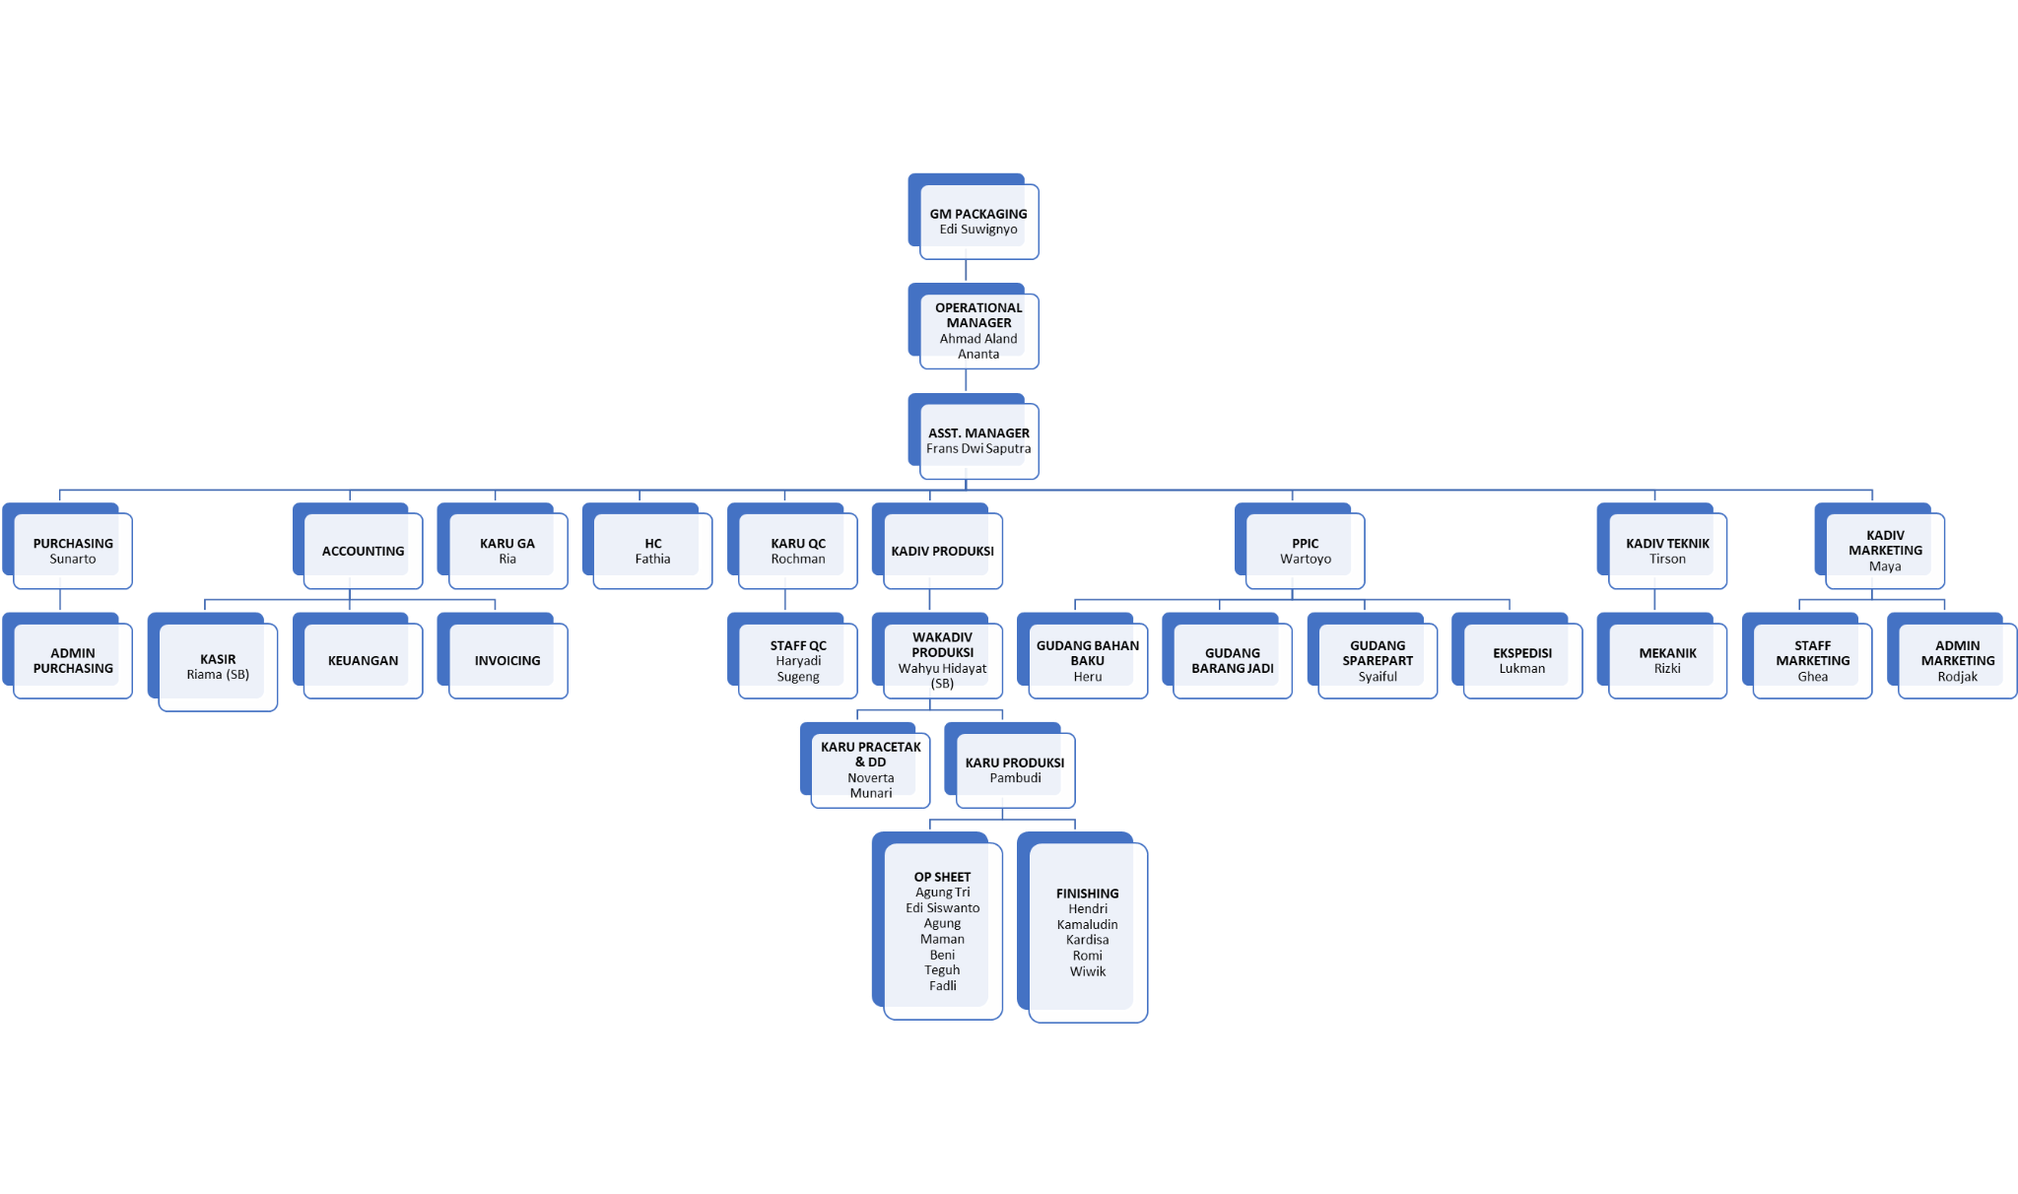

STRUKTUR SHOPPINGBAG
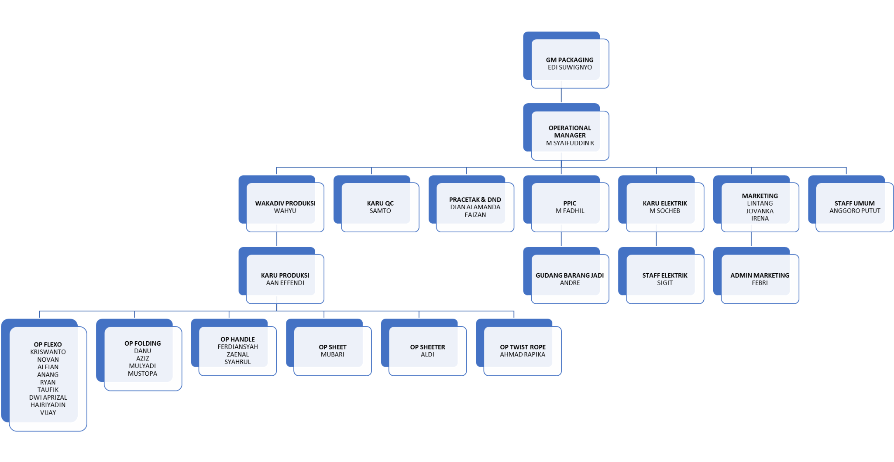

STRUKTUR TWL
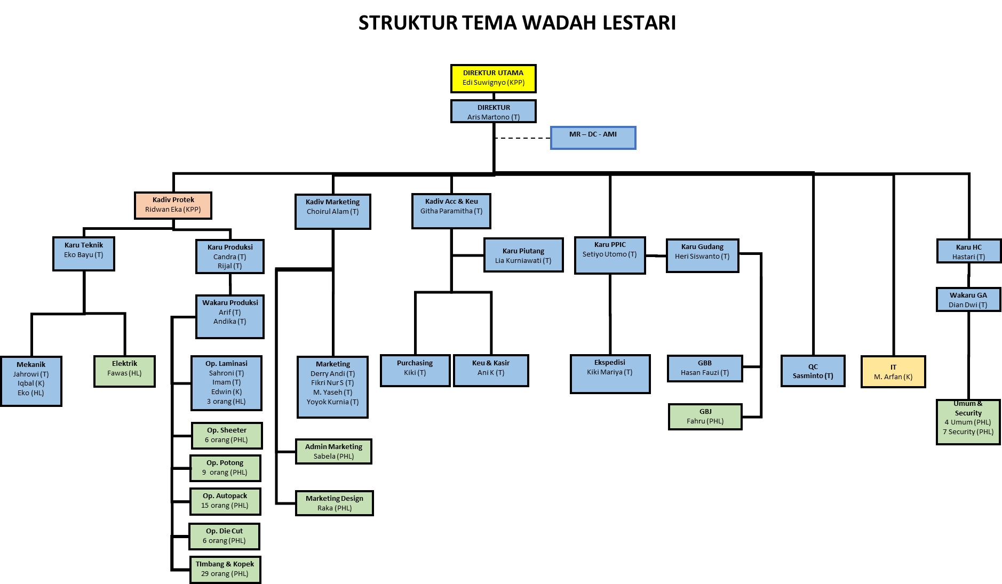

KETERANGAN
K.KPP | KONTRAK PASCA PENSIUN | 1
K.T | TETAP | 24
K.K | KONTRAK | 3
TOTAL KARYAWAN |  | 28
PHL | PEKERJA HARIAN LEPAS | 98
 | TOTAL KESELURUHAN | 126

KETERANGAN :
 | KARYAWAN MELEKAT DICABANG LAIN
 | KARYAWAN TETAP
 | KARYAWAN KONTRAK
 | KARYAWAN PASCA PENSIUN
 | PHL

